kopieren, ausschneiden
Registerkarte Start |  |  |  |  |  |  | Tastenkombination:

 | ausschneiden - entfernt die Auswahl und kopiert diese in die Zwischenablage |  |  |  |  |  | STRG und X

 | kopieren - kopiert die Auswahl |  |  |  |  |  | STRG und C

 | einfügen - fügt den Inhalt aus der Zwischenablage ein |  |  |  |  |  | STRG und V

 | Format übertragen - überträgt die Formatierung auf ausgewählte Bereiche

 | Zellen, eine oder mehrere neue Zeilen oder Spalten einfügen |  |  |  |  |  | STRG und +
 | Zellen, eine oder mehrere Zeilen oder Spalten löschen |  |  |  |  |  | STRG und -

 | ❶ Zelle, Zeile oder Spalte markieren
 | ❷ mit der Tastenkombination "STRG und +" oder "STRG und -" neue Zellen, Zeilen oder Spalten einfügen bzw. löschen

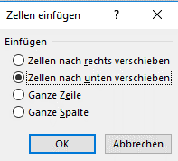
Beispiele: | neue Zelle |  |  |  |  | neue Zeile |  | neue Spalte

Vertauschen der Position von Daten

 | Obst | Gemüse | Geflügel | Fleisch | Sollen Zeilen oder Spalten vertauscht werden, spricht man in Excel von transponieren.
1. Woche | 35 | 44 | 45 | 79
2. Woche | 74 | 64 | 60 | 56 | Aufgabe: Versetzen der Spalte E nach Spalte D
3. Woche | 82 | 50 | 85 | 83 | ❶ Spalte E durch anklicken E markieren
4. Woche | 90 | 22 | 65 | 89 | ❷ in der Registerkarte Start auf das Symbol ausschneiden klicken
 | 281 | 180 | 255 | 307 | ❸ Spalte D durch anklicken D markieren
 |  |  |  |  | ❹ mit der Tastenkombination "STRG und +" die Spalte E an neuer Stelle einfügen

Funktionen
weitere Informationen zu Funktionen

Artikel | Betrag
Äpfel | 50 |  | Funktion SUMME über die Schaltfläche AutoSumme auswählen
Orangen | 100 | ❶ | Zellen B4 bis B7 markieren und die Schaltfläche AutoSumme über den rechten Pfeil öffnen
Bananen | 50 | ❷ | die "Funktion Summe" auswählen. Excel gibt automatisch die Formel ein.
Zitronen | 20
Summe | 220 | ❸ | unter "weitere Funktionen" der Schaltfläche AutoSumme erscheint eine Auswahl von Funktionen nach Kategorien geordnet
Anzahl | 5 | ❹ | "Funktion ANZAHL" zählt die Anzahl der Zellen in einem Bereich der Zahlen enthält
Anzahl2 | 6 | ❺ | "Funktion ANZAHL2" zählt die Anzahl der nicht leeren Zellen in einem Bereich
Heute | 2019-03-25 | ❻ | "Funktion HEUTE" gibt das Datum von heute an. Es wird automatisch aktualisiert, wenn Excel eine Neuberechnung ausführt.
Jetzt | 3/25/19 | ❼ | "Funktion JETZT" gibt das Datum und die aktuelle Uhrzeit an
Jetzt | 2019-03-25 13:05:38 | ❽ | Das Anzeigeformat kann über die Schaltfläche "Zahl" geändert werden.

 |  |  | Funktionen mit dem Funktions-Assistenten ausführen
 |  | ❶ | durch anklicken der Schaltfläche "Funktions-Assistent" öffnet sich direkt das Auswahlfenster der Funktionen
 |  | ❷ | Funktion auswählen.
 |  | ❸ | Beispiel für die "Funktion SUMME": es öffnet sich eine Maske zur Eingabe der Funktionsargumente
Summe | 220 | ❹ | der Zellbereich wird durch anklicken der Schaltfläche mit dem roten Pfeil direkt mit der Maus in der Tabelle ausgewählt
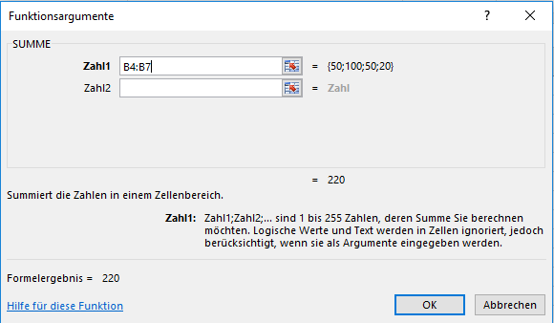

 |  | ❺ | und durch anklicken der Schaltfläche mit dem roten Pfeil bestätigt

